logic analyzer nmi debug
9 ~ 10の間で何かがおかしくなってる！！
cpu clock=9 |  | 4C5AB
10 |  | 54E63

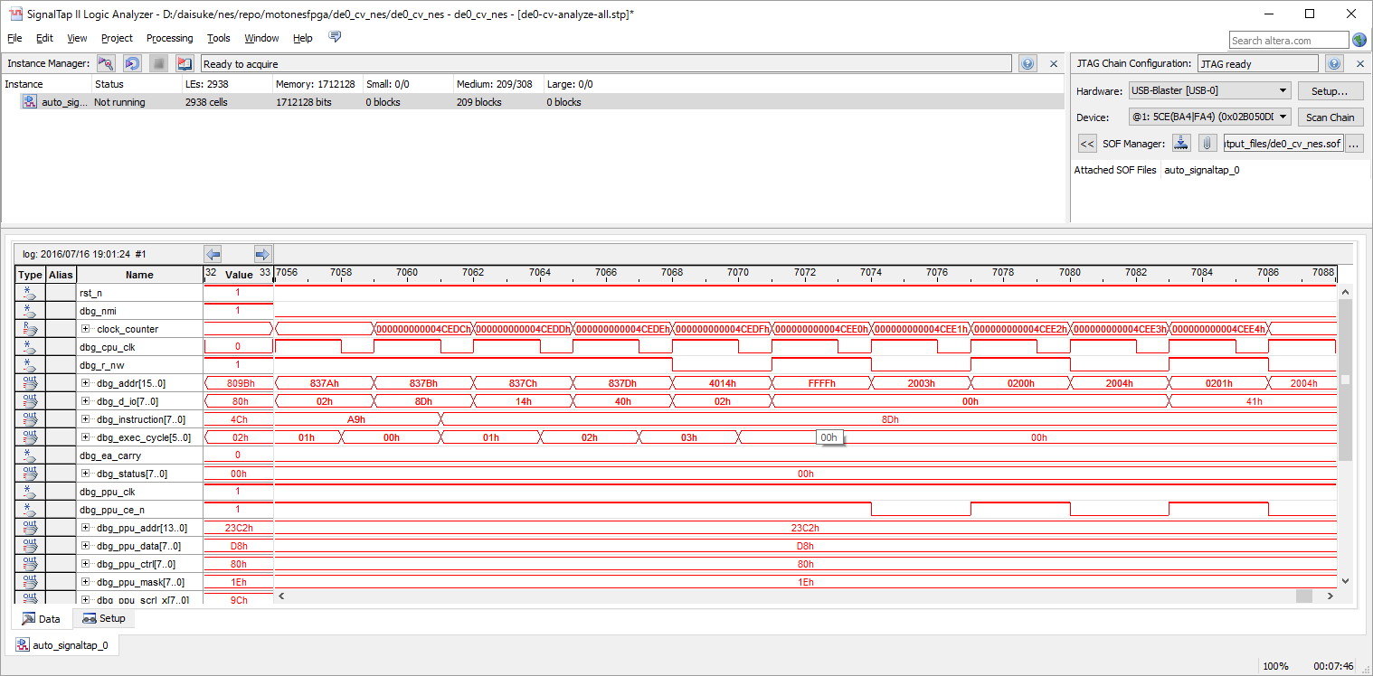

000000000003ffb2 8376: c8 INY
000000000003ffb4 8377: d0 f1 BNE #-15
000000000003ffb6 8379: a9 02 LDA #$02
000000000003ffb8 837b: 8d 14 40 STA $4014

＜＜DMAこのあとおかしい！

000000000003ffbc 837e: 60 RTS
000000000003ffc2 8388: 40 RTI
000000000003ffc8 8099: 4c 99 80 JMP $8099
000000000003ffcb 8099: 4c 99 80 JMP $8099
000000000003ffce 8099: 4c 99 80 JMP $8099
000000000003ffd1 8099: 4c 99 80 JMP $8099

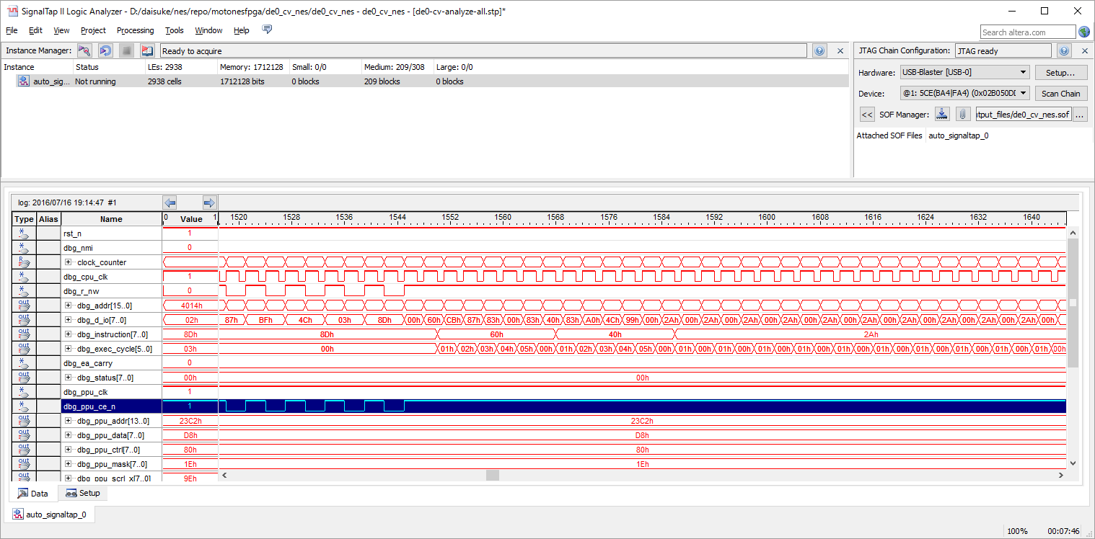

なんかおかしい

 |  | 4CEDEの1周期前のDMAは
 |  | 4cede
 |  | 44626
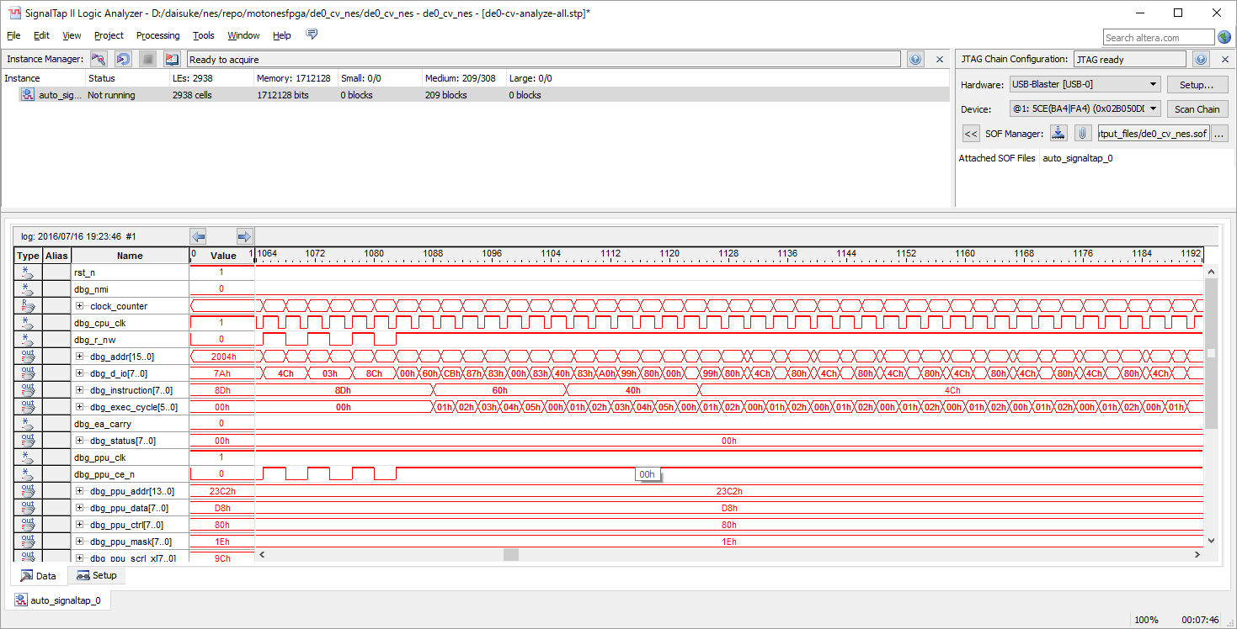
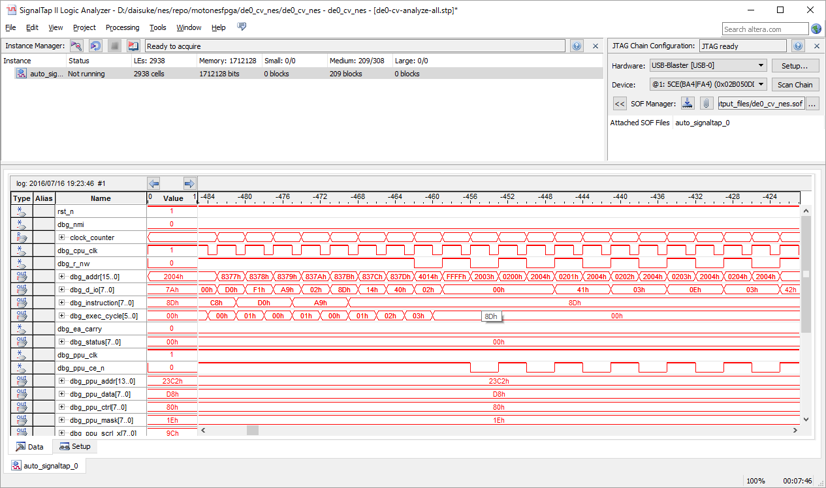

これが正しい。

000000000003ffb2 8376: c8 INY
000000000003ffb4 8377: d0 f1 BNE #-15
000000000003ffb6 8379: a9 02 LDA #$02
000000000003ffb8 837b: 8d 14 40 STA $4014

＜＜DMAこのあとおかしい！

000000000003ffbc 837e: 60 RTS
000000000003ffc2 8388: 40 RTI |  |  | <<RTIのstackが破壊されてる
000000000003ffc8 8099: 4c 99 80 JMP $8099
000000000003ffcb 8099: 4c 99 80 JMP $8099
000000000003ffce 8099: 4c 99 80 JMP $8099
000000000003ffd1 8099: 4c 99 80 JMP $8099

 |  | 正常パターン
 |  | DMA 開始部
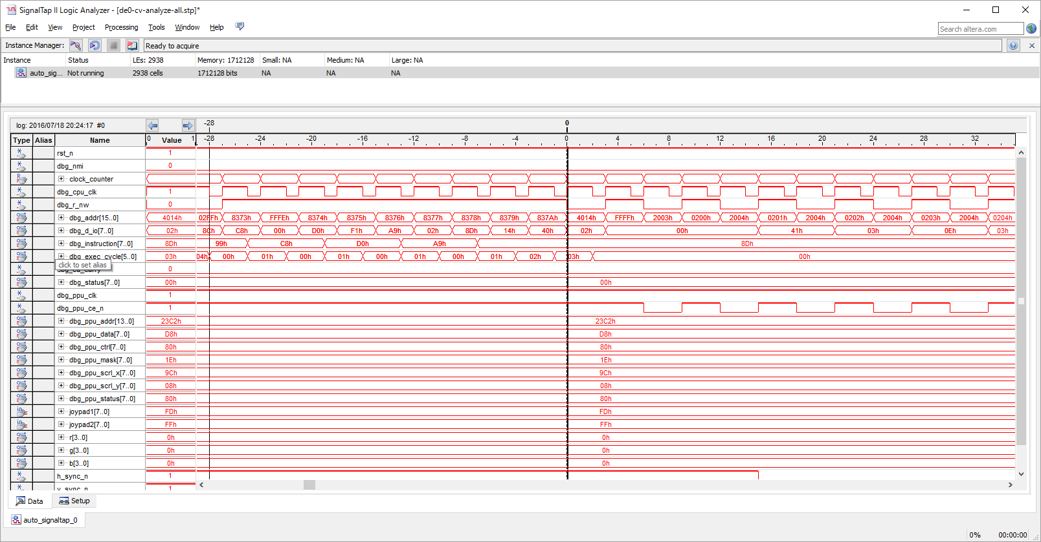

next instruction
837b

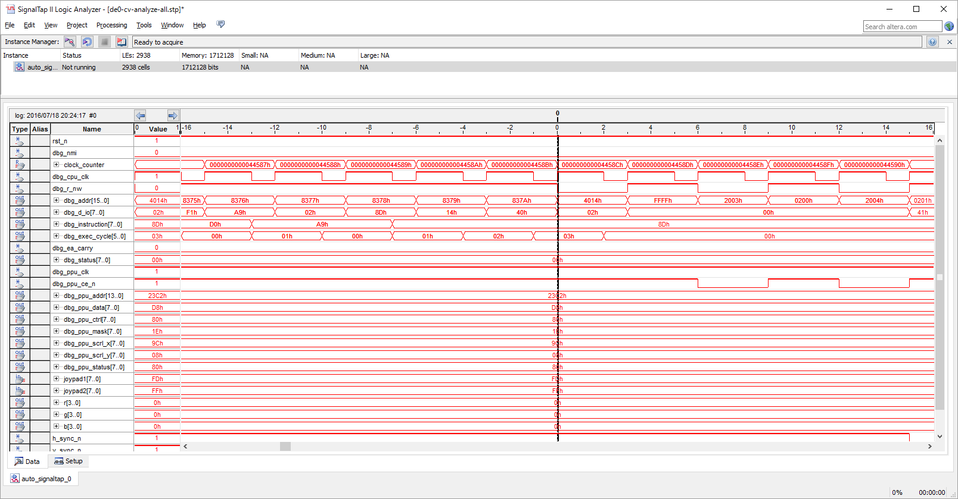

 |  | DMA終了部
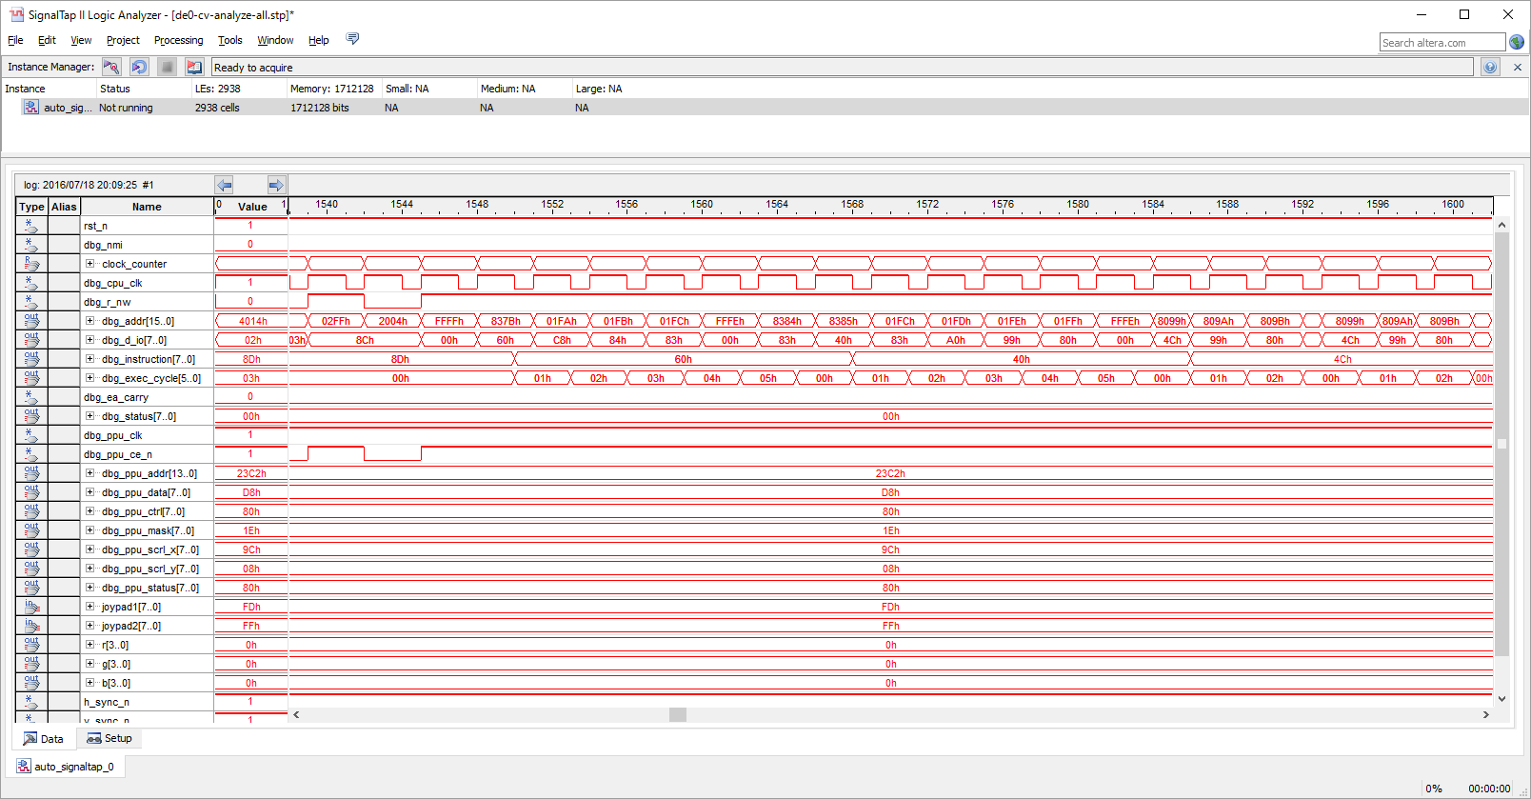

next instruction
RTI return addr 8099

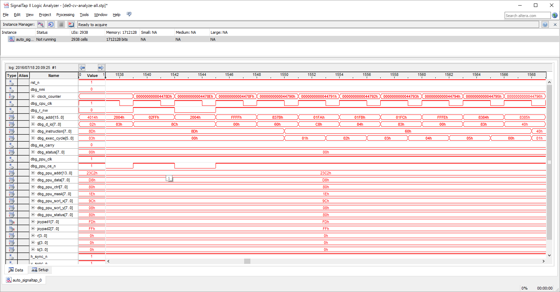

 |  | 異常パターン
 |  | DMA 開始部
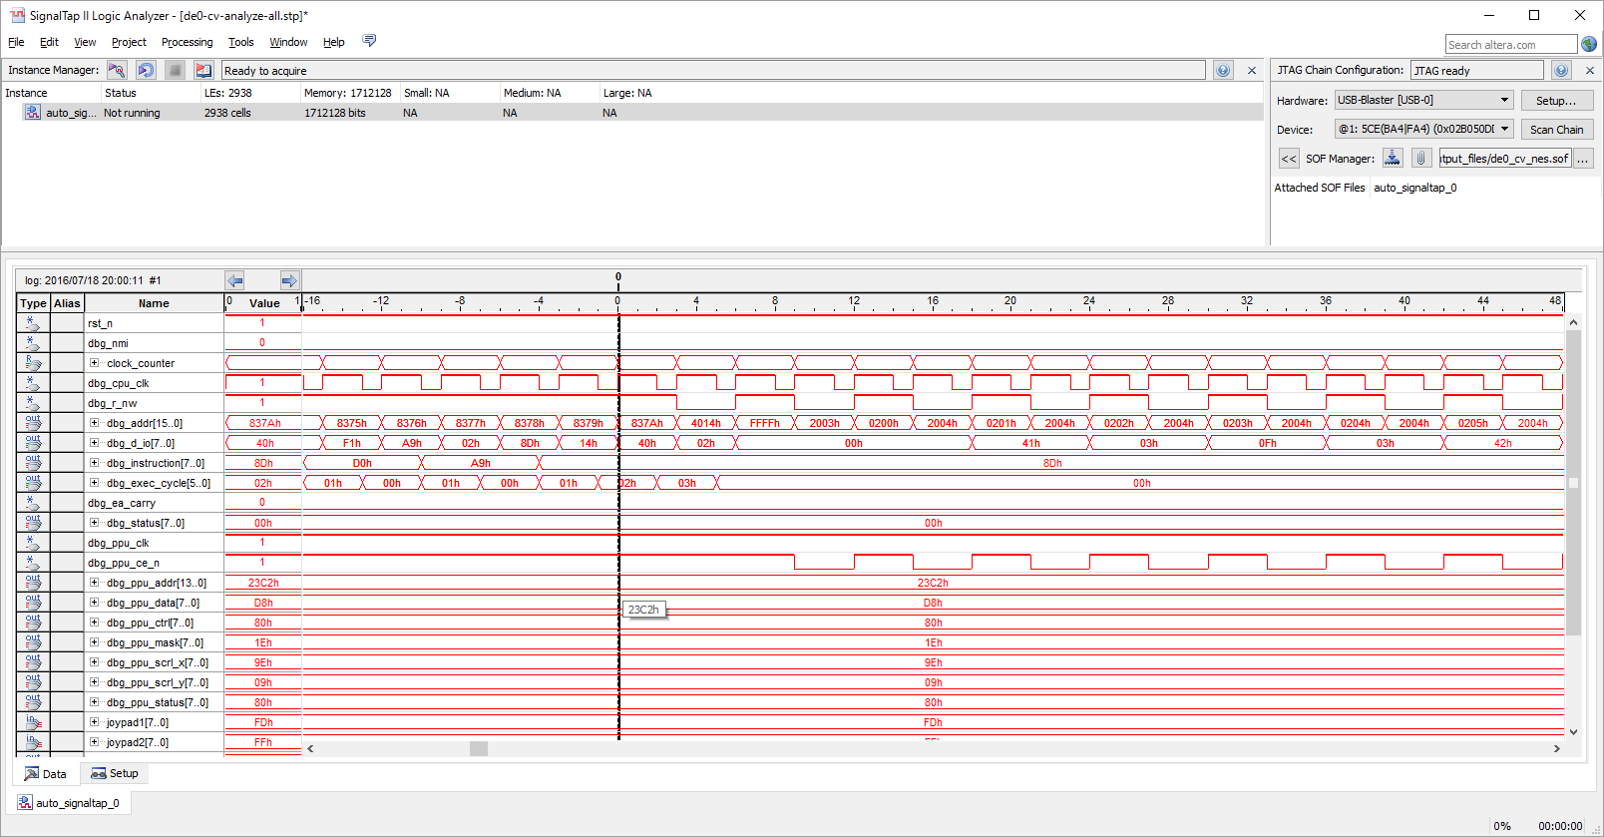

next instruction
837b

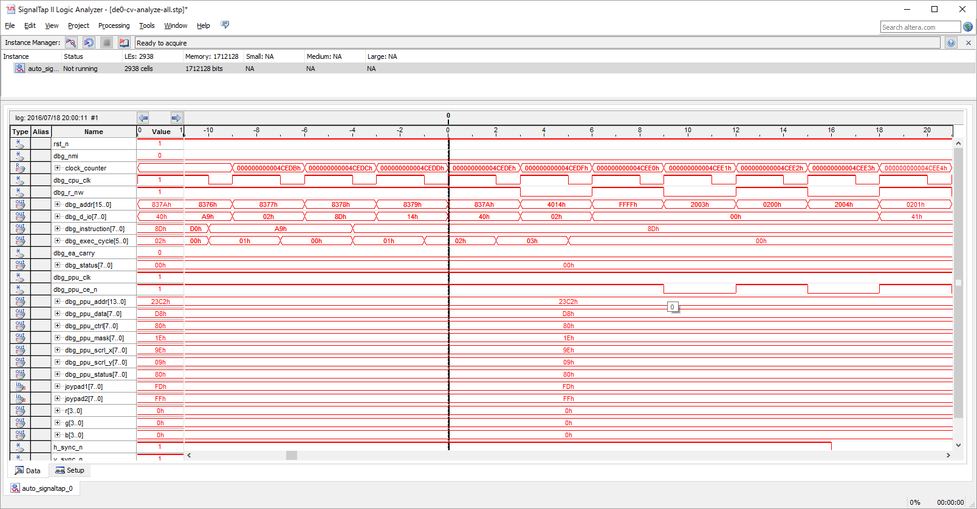

 |  | DMA終了部
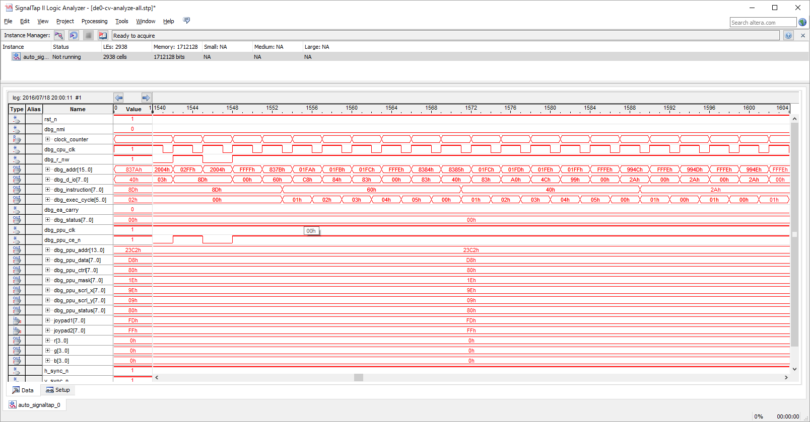

next instruction

RTI return addr 994C
Someboy broke addr 01fe with 4C!!!

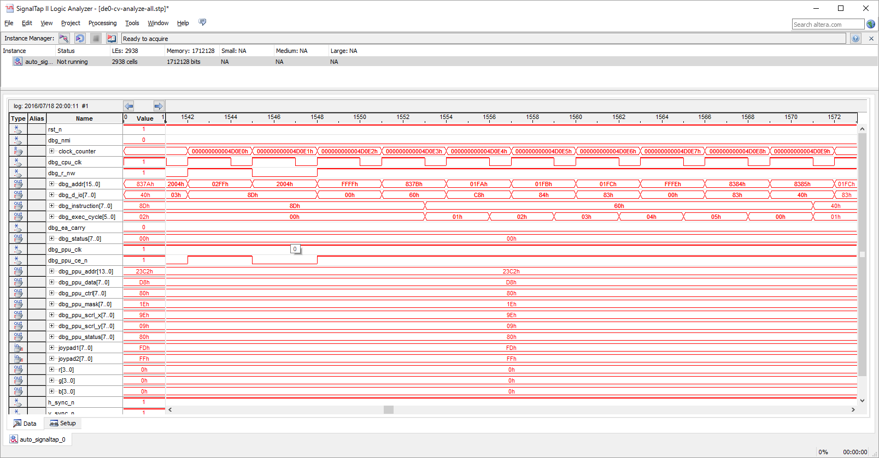

000000000003ffc8 8099: 4c 99 80 JMP $8099

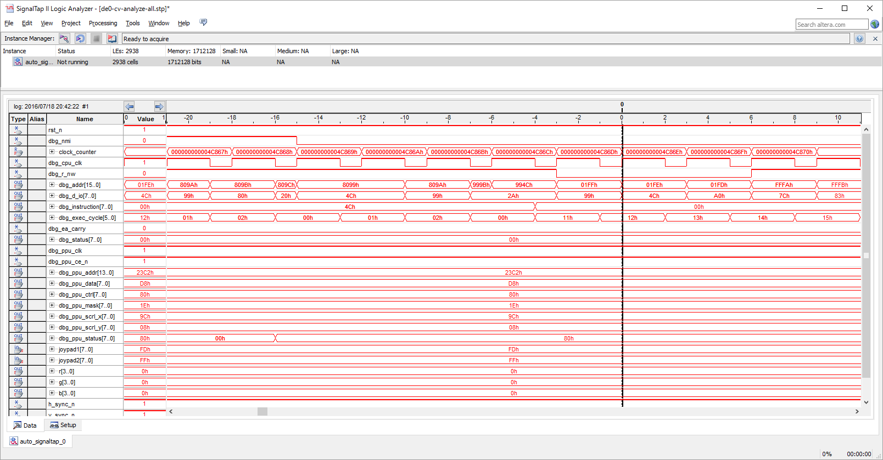

why 994C???
This guy just broke the memory!!

000000000003ffc8 8099: 4c 99 80 JMP $8099

 |  | normally like this…
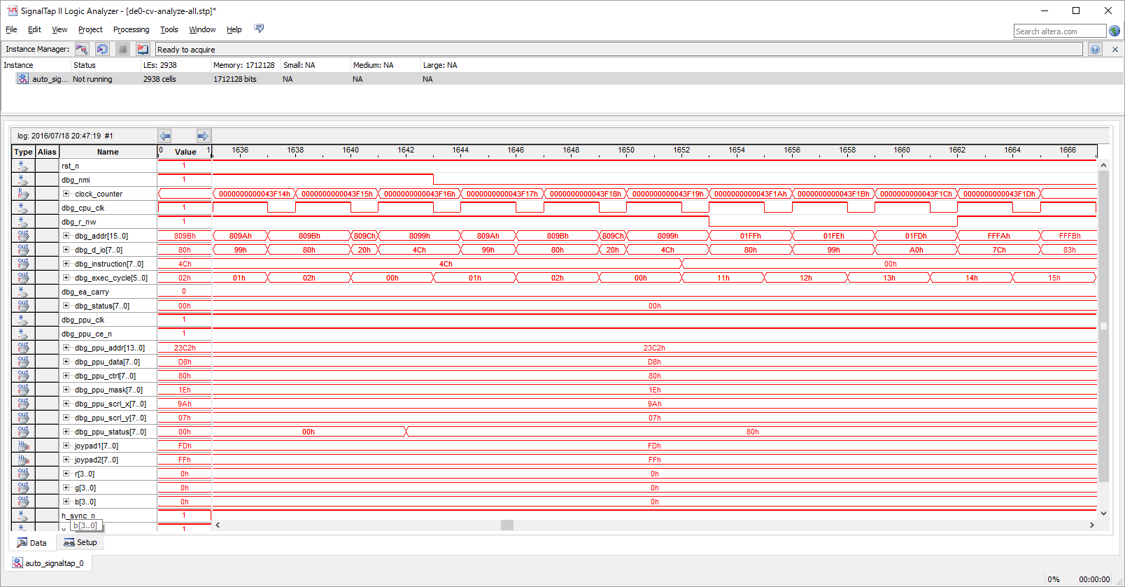

return addr.
return to 8099

 | 8057: a9 80 LDA #$80
 | 8059: 8d 00 20 STA $2000
 | 805c: 8d 04 03 STA $0304

 | 805f: 4c 5f 80 JMP $805f
 | 805f: 4c 5f 80 JMP $805f
 | 805f: 4c 5f 80 JMP $805f
 | 805f: 4c 5f 80 JMP $805f

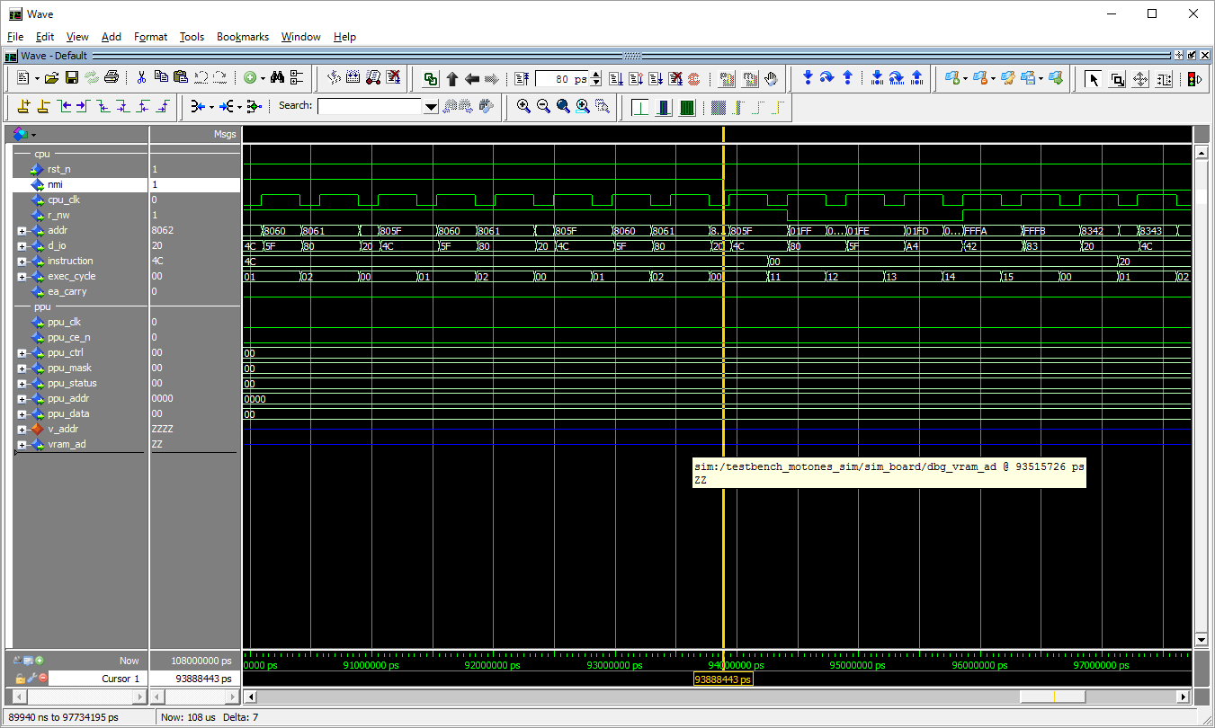

nmi takes place when exec cycle=0

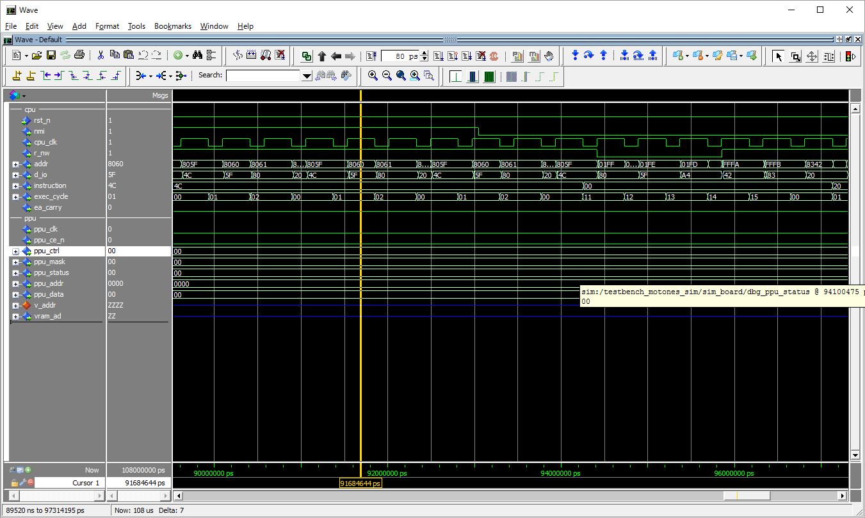

nmi takes place when exec cycle=1

